FORSIDE
Forside
Kostnad ryddetrær
Maskinproduktivitet

 |  | VURDERING AV POTENSIALE FOR TYNNING |  |  |  |  |  | Versjon 1.2 | 2022-08-25

Nedre grense for grunnflatesum etter tynning for god arealavkastning ved hovedhogst
 | 20 | 15 | 20 |  |  | 15
8 |  | 15.76 |  | 0 | 0
11 |  | 16.72 | 20.22 | 0 | 0 | 21.684
14 | 26.816 | 17.68 | 21.18 | 0 | 0 | 22.716
17 | 27.848 | 18.64 | 22.14 | 40 | 26 | 23.748
20 | 28.88 | 19.6 | 23.1 | 0 | 0 | 24.78
23 | 29.912 |  |  | 0 | 0 | 25.812
26 | 30.944 |  |  | 0 | 0 | 26.844
 |  |  |  |  |  | Dato:

 | Skogeier: | Bjørk Bjørkesen |  |  |  | Bestand/Teig:
 |  |  |  | Hovedtreslag:
 | Tynningsareal: | 30 | dekar |  | Gran | Bonitet: | 17

 |  | Bestands-registrering nr | Grunnflatesum m2/ ha | Treantall over 8 cm i b.h. pr daa | Ant ryddetrær max 8 cm i b.h. pr daa | Overhøyde (H0) meter | Middelhøyde (2 m under H0) meter
 |  | 1 | 40 | 200 | 80 | 18.0 | 16.0
 |  | 2
 |  | 3
 |  | Gjennom- snitt | 40 | 200 | 80 | 18.0 | 16.0

 | Grunnflatesum etter tynning: |  |  | 26 | m² pr. ha (jfr diagram til høyre)

Antall ryddetrærne som blir opparbeidet (lages tømmer av): |  |  |  | 15% | trær |  |  | FORKLARING PÅ "TYNNINGSMAL"

Tynningsstyrke: |  |  |  | 35% | av grunnflaten (NB: max 35 %) |  |  | Figuren gir anbefalt nedre grense for grunnflatesum for henholdsvis gran og furu.
Stående volum pr dekar før tynning, ca: |  |  |  | 32 | m3 med topp og bark pr. daa
 |  |  |  |  |  |  |  | RØDT PUNKT viser grunnflatesummen før tynning. GULT PUNKT viser hvor i "bandet" vi vil havne med valgt tynningsstyrke.
Nyttbart uttaksvolum, uten topp og bark, ca: |  |  |  | 9.2 | m3 u.b. pr. daa (20 % red.for topp og bark)

Tot. nyttb. uttaksvolum for hele bestandet, ca: |  |  |  | 277 | m3 u.b.
 |  |  |  |  |  |  |  | Dersom grunnflatesum på angitte bonitet ligger over bandet har bestandet et gitt tynningspotensial. Dersom grunnflatesummen ligger lavere, er det en anbefaling om å vente til tynningspotensialet blir større.
Gjenstående treantall inkl. stikkveg: |  |  |  | 122 | trær pr daa

Middeltre i uttak, ca: |  |  |  | 0.103 | m3 nyttbart volum uten bark

 | Middeltre i uttak, ca: |  |  | 10 | trær pr. m3 nyttbart volum uten bark

 | Vi ønsker å gjøre denne kalkulatoren bedre. Har du kommentarer; - send dem til post@skogkurs.no. |  |  |  |  |  |  | Del denne siden:
 | Dette regneverktøyet har blitt til gjennom prosjektet Tiltak i tett eller forsømt skog. Prosjektet er gjennomført i regi av Skogkurs. Samarbeidspartnerne har vært Norskog, NIBIO, Viken Skog SA, Mjøsen Skog SA og Fylkesmannen i Oppland og Hedmark.

KOSTNAD RYDDETRÆR
Forside
Maskinproduktivitet
Kostnad ryddetrær

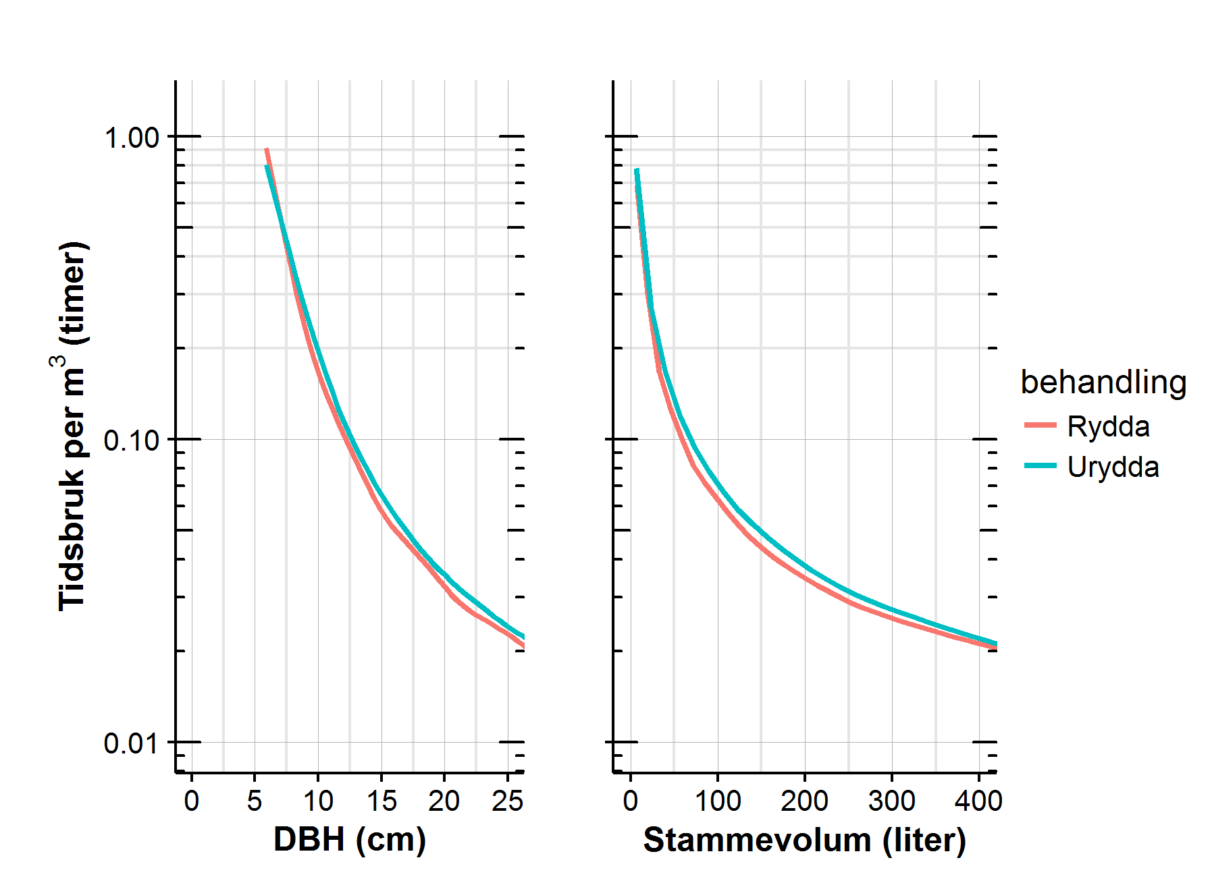
BEREGNEDE DRIFTSKOSTNADER - Uten forhåndsrydding |  |  |  |  |  |  | ALTERNATIVE TALL - INGEN OPPARBEIDING AV RYDDETRÆR
- STIPULERT PÅ GRUNNLAG AV BESTANDREGISTRERINGENE, TYNNINGSUTTAK, MASKINKOSTNAD OG FORVENTET PRODUKTIVITET

Planlegging |  |  | 10 | kr/m³ |  |  |  |  | 10

Flytting og oppstart (rigg og drift) |  |  | 20 | kr/m³ |  |  |  |  | 20

Hogstmaskinkostnad (basert på svenske og norske produksjonsnormer) |  |  | 179 | kr/m³ |  |  |  |  | 168
 | Andel av ryddetrærne som opparbeides: | 15%
Hogstmaskinkostnad - fjerning (ikke opparbeiding) av ryddetærne |  |  | 10 | kr/m³ |  |  |  | 0% | 11

Lassbærerkostnad (basert på svenske produksjonsnormer) |  |  | 152 | kr/m³ |  |  |  |  | 152

Sum ordinære driftskostnader |  |  | 371 | kr/m³ |  |  |  |  | 361

HVA KOSTER RYDDETRÆRNE?
Ryddetrær er trær som ikke har blitt fjernet i ungskogpleien, eller kan ha vokst opp senere. Uansett har de en kostnad nå ved tynningen eller ved den senere hovedhogsten. Skal vi tynne, må de fjernes nå. Det kan skje ved at * de skjæres ned eller dras opp med hogstmaskinaggregatet * noen av dem kan opparbeides til tømmer * feltet kan forhåndsryddes (dekkes med skogfond v/ 1. gangs tynning)

Dette kan du investere i forhåndsrydding i stedet for å bruke skogsmaskinene til rydding og eventuell opparbeiding:
 |  |  |  |  |  | Figuren ovenfor viser tidsbruk (G0-timer) per tre i forhold til trestørrelse og stammevolum. Figuren er basert på modellert tidsbruk per tre (se prosjektrapport).
 | Skogeiers marginalskattesats: |  | 46.6 |  | %
Kostnad med fjerning med hogstmaskin de av ryddetrær som ikke blir opparbeidet til tømmer:
 |  |  | 88 | kr/dekar |  |  |  |  |  | 104
Kostnad med å eventuelt opparbeide de største ryddetrærne til tømmer: |  |  | 108 | kr/dekar |  | Opparbeiding av ryddetrær med 7,5 cm i brysthøyde: > ==> 0,4 G0-timer per m³ > omregnet til G15-timer = 600 kr per m³
Inntekt på mervolum av opparbeidede ryddetrær: | Massevirkepris kr/m³ | 450 | 81 | kr/dekar
Dette kan du investere i forhåndsrydding: (forutsatt skogfond m/ skattefordel og din marginalskatt) |  |  | 447 | kr/dekar

MASKINPRODUKTIVITET
Forside
Kostnad ryddetrær
Maskinproduktivitet

PRODUKTIVITET
PRODUKTIVITET
HOGSTMASKIN svært forenklet kalkyle |  |  |  |  |  |  |  |  | LASSBÆRER svært forenklet kalkyle
TOTAL FREMDRIFT MOT MÅLET: |  |  |  |  |  |  |  |  | TOTAL FREMDRIFT MOT MÅLET:
STARTDATO | ANTALL M³ | TIMER PR SKIFT | SKIFT PR DAG |  |  |  |  |  | STARTDATO | ANTALL M³ | TIMER PR SKIFT | SKIFT PR DAG
2017-10-10 | 277 | 9.0 | 1.0 |  | Prestasjon |  | Måler |  | 2017-10-17 | 277 | 8.0 | 2.0 |  | Prestasjon |  | Måler
 |  |  |  |  | Start | 0 | Verdi | 11.16 |  |  |  |  |  | Start | 0 | Verdi | 11.86
FORVENTET SLUTTDATO | ANTALL DAGSVERK |  | ANTALL SKIFT |  | Rød | 30 | Nål | 1 | FORVENTET SLUTTDATO | ANTALL DAGSVERK |  | ANTALL SKIFT |  | Rød | 30 | Nål | 1
M³ PR G₁₅-TIME - før ryddetre
M³ PR G₁₅-TIME - før ryddetre
2017-10-12 18:11:17 | 2.8 |  | 2.8 |  | Gul | 30 | Slutt | 87.835045936 | 2017-10-18 11:03:21 | 1.5 |  | 2.9 |  | Gul | 30 | Slutt | 87.142401272
 |  |  |  |  | Grønn | 40 |  |  |  |  |  |  |  | Grønn | 40
NB: FLYTTE- OG OPPSTARTSTID KOMMER I TILLEGG! |  |  |  |  | Slutt | 100 |  |  | NB: FLYTTE- OG OPPSTARTSTID KOMMER I TILLEGG! |  |  |  |  | Slutt | 100

MASKINKOSTNAD | PR G0-TIME | PR G15-TIME |  | KOSTNAD PR M3 |  |  |  |  | MASKINKOSTNAD | PR G0-TIME | PR G15-TIME |  | KOSTNAD PR M3
KR PR TIME | 2,600 | 2,000 |  | kr 179 |  |  |  |  | KR PR TIME | 2,250 | 1,800 |  | kr 152

NB: OPPSTART- OG FLYTTEKOSTNADER KOMMER I TILLEGG! |  |  |  |  |  |  |  |  | NB: OPPSTART- OG FLYTTEKOSTNADER KOMMER I TILLEGG!

